KPI Inven- Estado Almacen
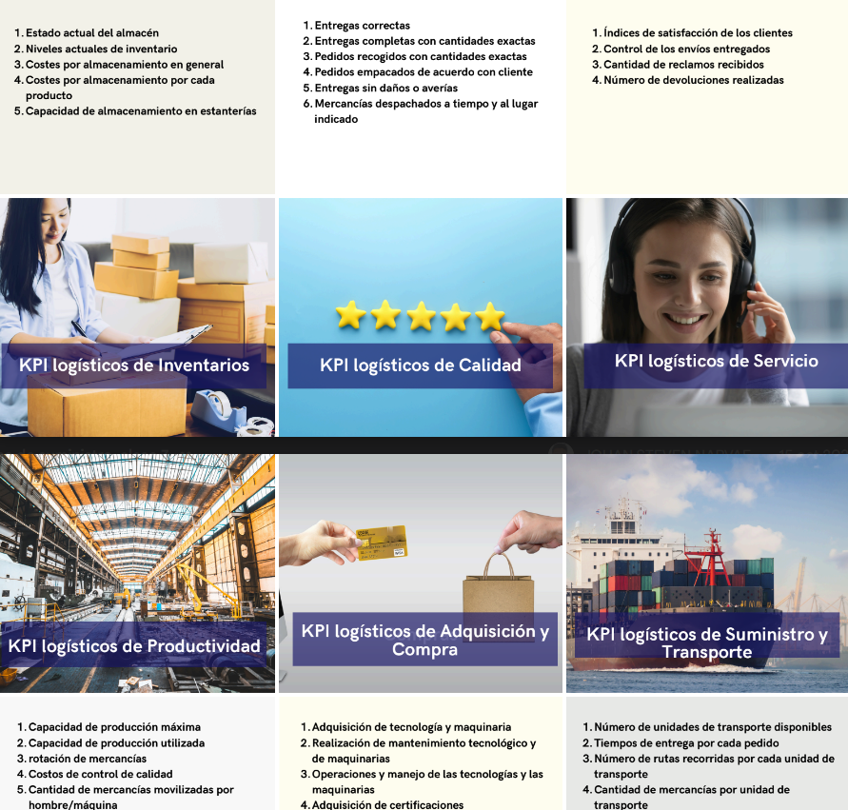
FICHA TÉCNICA DE INDICADOR
IDENTIFICACIÓN Y CARACTERIZACIÓN DEL INDICADOR
NOMBRE | Estado Actual del Almacén
NOMBRE DEL PROCESO Y/O SUBPROCESO | Estado Actual del Almacén |  |  | FECHA DE ACTUALIZACIÓN: |  | 2024-10-19
OBJETIVO | Medir la ocupación actual del almacén para asegurar su óptimo uso.
ASPECTO A EVALUAR | Espacio Utilizado | ASPECTO A MEDIR: | Capacidad | META: | Mantener al menos el 80% de ocupación sin superar el 85%. | TENDENCIA: | Estabilizar
LIMITE | CRÍTICO: | <70% | RIESGO: | Entre 71% y 79% | ADECUADO: | 80%-85%
INTERPRETACIÓN | Un mayor porcentaje de ocupación indica mejor uso del espacio disponible en el almacén, pero superar el 85% podría causar problemas logísticos.
MÉTODO DE CÁLCULO DEL INDICADOR
FORMULA DE CÁLCULO: | (Área utilizada / Área total del almacén) × 100 |  |  |  | ESCALA: | Porcentaje
PERIODICIDAD DE RECOLECCIÓN | Diaria | PERIODICIDAD DEL REPORTE: |  | Mensual
FUENTE DE INFORMACIÓN PARA EL CÁLCULO | Registro de ocupación de almacén
RESPONSABLES DE LA INFORMACIÓN DEL INDICADOR
RESPONSABLE DE LA ELABORACION: | Coordinador de Logística
PARTES INTERESADAS EN CONOCER EL RESULTADO: | Gerencia de Logística, Departamento de Operaciones, Departamento de Finanzas

